Лист1
Идентификатор | Краткое описание | Подробное описание | Шаги к воспроизведению | Важность | Комментарий
1 | Версия для слабовидящих | Кнопка "Версия для слабовидящих" перекрывает важную информацию | 1. Открыть главную страницу | Тривиальная (Trivial) |  | Блокирующая (Blocker) Критическая(Critical) Незначительная (Minor) Значительная (Major) Тривиальная (Trivial)
2 | Темная тема | В темной теме сайта вылезает изображение | 1. Открыть главную страницу 2. Нажать на кнопку "Версия для слабовидящих" 3. Выбрать темную тему | Тривиальная (Trivial) | 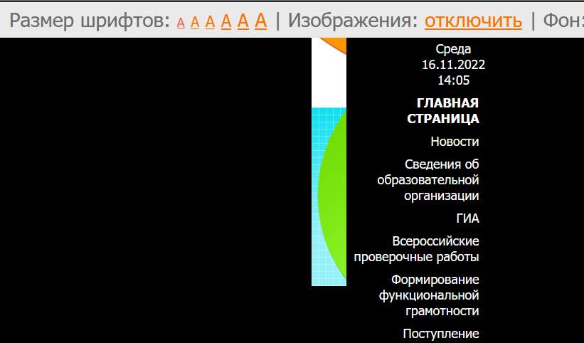
3 | Светлая тема | В светлой теме сайта вылезает изображение | 1. Открыть главную страницу 2. Нажать на кнопку "Версия для слабовидящих" 3. Выбрать светлую тему | Тривиальная (Trivial) | 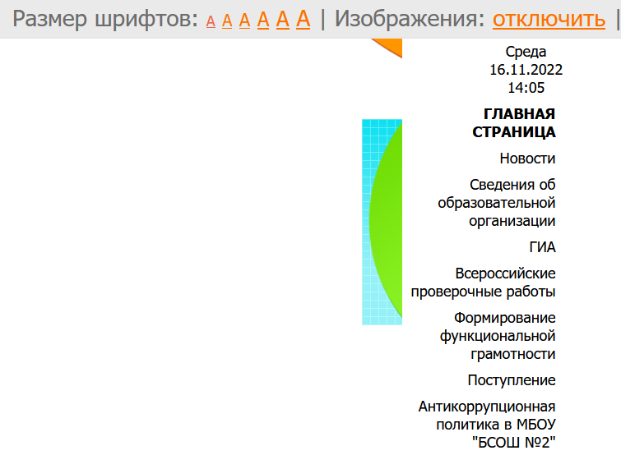
4 | Размер шрифта | На версии сайта для слабовидящих изображения режутся | 1. Открыть главную страницу 2. Нажать на кнопку "Версия для слабовидящих" 3. Изменять размер шрифта(нажать на А) | Тривиальная (Trivial) | 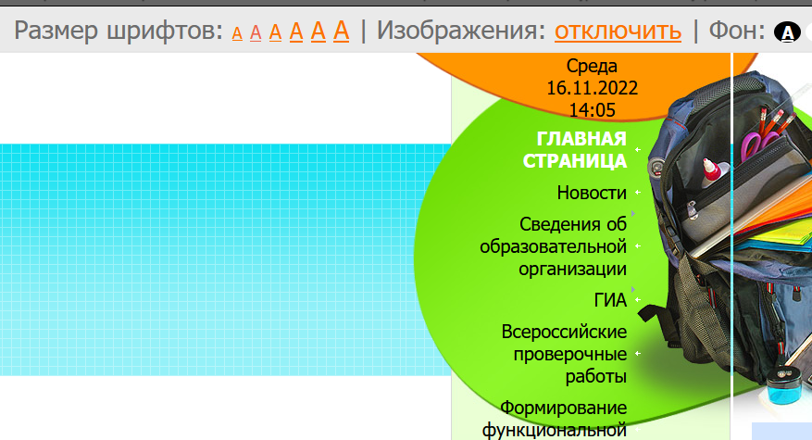 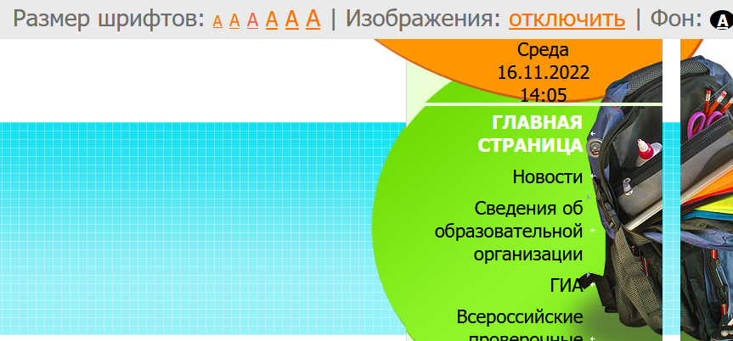 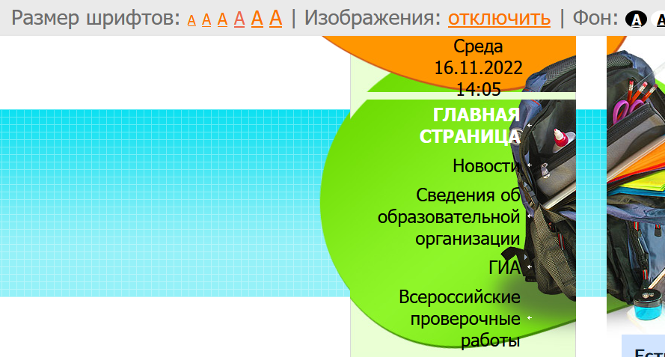 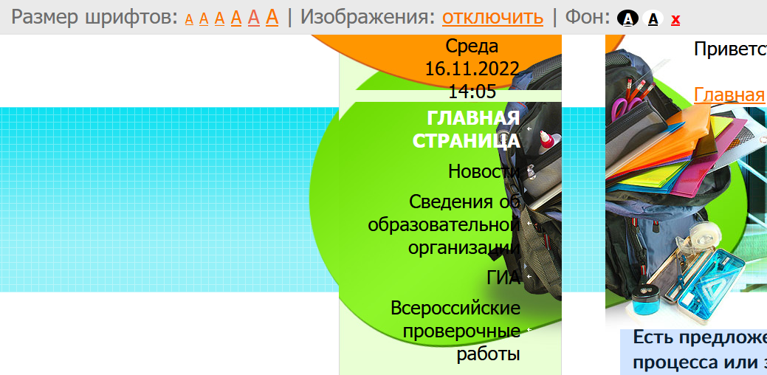 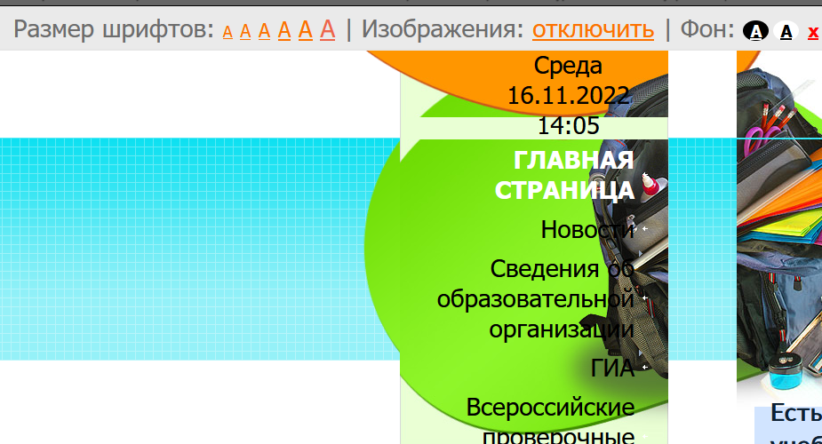
5 | Сетевой город (онлайн дневник) | Нельзя через главную страницу попасть в сетево город (нет ссылки, хотя должна) | 1. Открыть главную страницу | Критическая(Critical) | 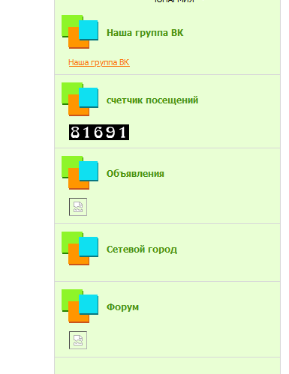
6 | Адаптивность верстки | Отсутствие адаптивности сайта( резиновый) | 1. Открыть консоль разработчика | Критическая(Critical)
7 | Регистрация | В поле "Имя" и "Фамилия" можно вводить цифры | 1. Открыть главную страницу 2. нажать на кнопку "Регистрация" 3. Вводить цифры | Незначительная (Minor) | 